Mapa de categorização de proble
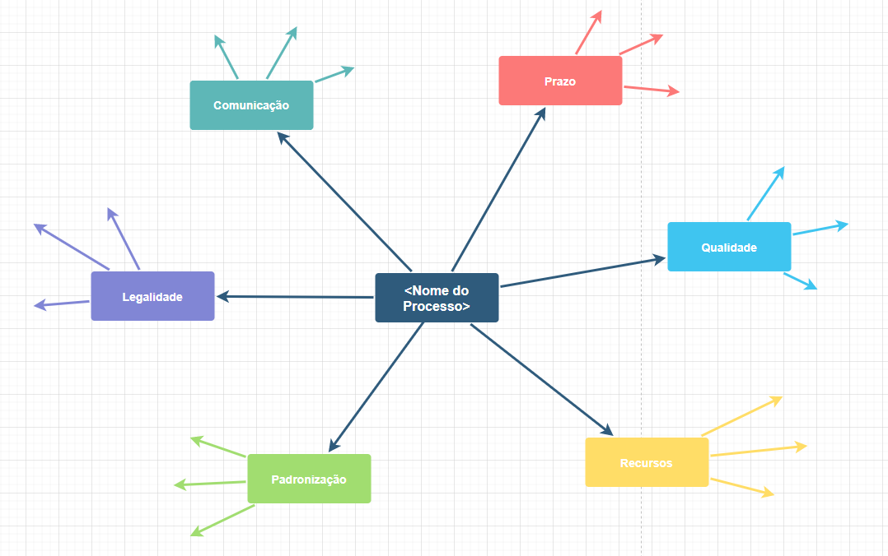
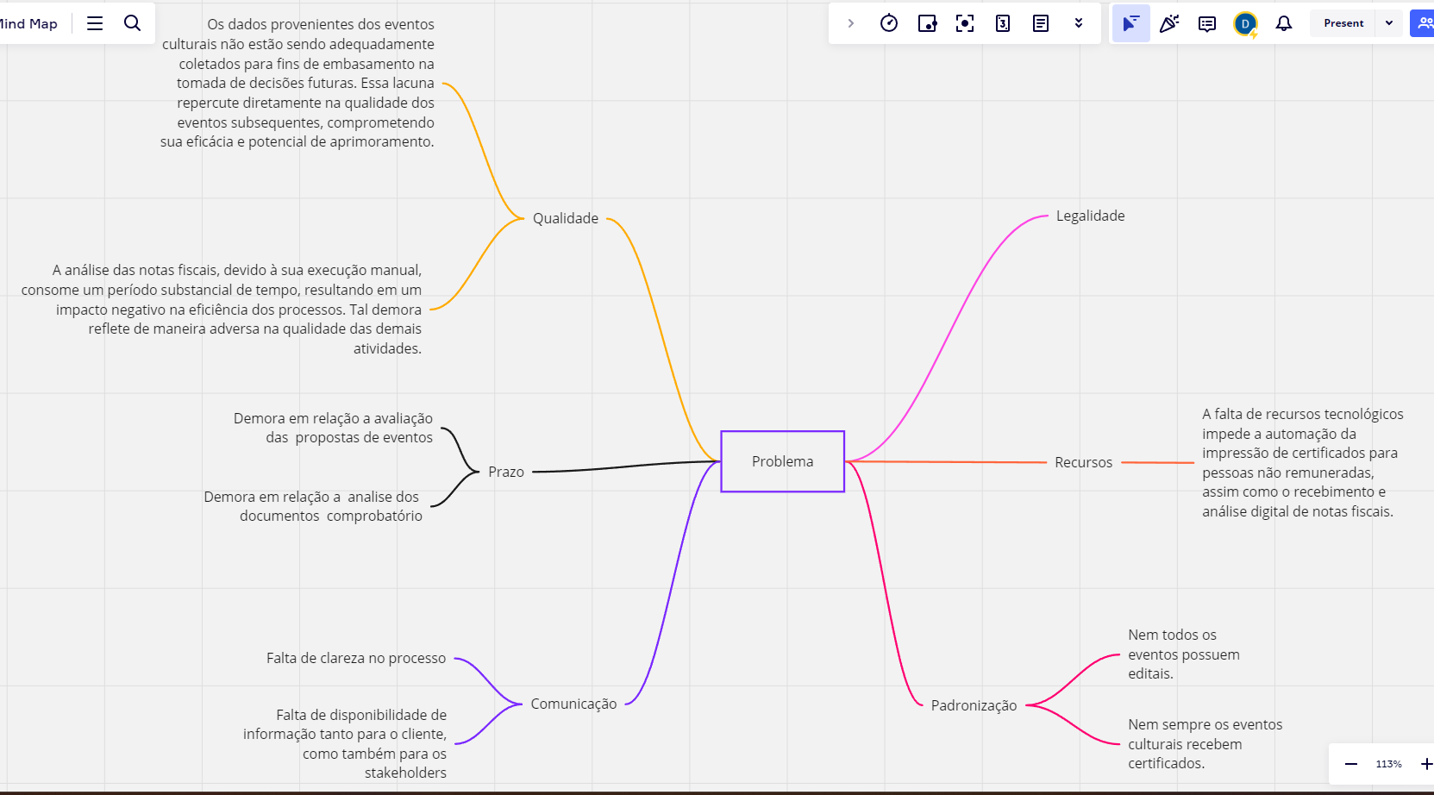

d

Diagrama Ishikawa Falta de clar
DIAGRAMA DE ISHIKAWA - Causa e Efeito

Gestão
Procedimentos e Normas
Pessoas
Tecnologia
Ambiente de trabalho
Fatores externos

 |  |  | O processo não é bem definido pelos gestores

Ausência de organização no processo |  |  |  |  |  |  |  | Trabalho manual tanto no filtro do edital e no recebimento de nota fiscal para prestação de contas


 |  |  |  |  |  |  |  |  |  |  |  |  |  |  | Falta de clareza no processo

Falta de um sistema para automatizar o processo de prestação de contas |  |  | Falta de comunicação eficaz entre as equipes envolvidas. |  |  |  | Evolução das regulamentações e normas do setor, que podem resultar em mudanças não antecipadas nos requisitos e procedimentos

 | Procedimentos e Normas | Procedimentos e Normas | Procedimentos e Normas | Procedimentos e Normas | Procedimentos e Normas | Procedimentos e Normas | Procedimentos e Normas | Procedimentos e Normas | Procedimentos e Normas | Procedimentos e Normas | Procedimentos e Normas | Procedimentos e Normas | Procedimentos e Normas | Procedimentos e Normas

 | Gestão | Gestão | Gestão | Gestão | Gestão | Gestão | Gestão | Gestão | Gestão | Gestão | Gestão | Gestão | Gestão | Gestão

 | Pessoas | Pessoas | Pessoas | Pessoas | Pessoas | Pessoas | Pessoas | Pessoas | Pessoas | Pessoas | Pessoas | Pessoas | Pessoas | Pessoas

 | Fatores externos | Fatores externos | Fatores externos | Fatores externos | Fatores externos | Fatores externos | Fatores externos | Fatores externos | Fatores externos | Fatores externos | Fatores externos | Fatores externos | Fatores externos | Fatores externos

 | Ambiente de trabalho | Ambiente de trabalho | Ambiente de trabalho | Ambiente de trabalho | Ambiente de trabalho | Ambiente de trabalho | Ambiente de trabalho | Ambiente de trabalho | Ambiente de trabalho | Ambiente de trabalho | Ambiente de trabalho | Ambiente de trabalho | Ambiente de trabalho | Ambiente de trabalho

 | Tecnologia | Tecnologia | Tecnologia | Tecnologia | Tecnologia | Tecnologia | Tecnologia | Tecnologia | Tecnologia | Tecnologia | Tecnologia | Tecnologia | Tecnologia | Tecnologia

 | Procedimentos e Normas | Procedimentos e Normas | Procedimentos e Normas | Procedimentos e Normas | Procedimentos e Normas | Procedimentos e Normas | Procedimentos e Normas | Procedimentos e Normas | Procedimentos e Normas | Procedimentos e Normas | Procedimentos e Normas | Procedimentos e Normas | Procedimentos e Normas | Procedimentos e Normas

 | Gestão | Gestão | Gestão | Gestão | Gestão | Gestão | Gestão | Gestão | Gestão | Gestão | Gestão | Gestão | Gestão | Gestão

Diagrama Ishikawa falta de capt
DIAGRAMA DE ISHIKAWA - Causa e Efeito

Gestão
Procedimentos e Normas
Pessoas
Tecnologia
Ambiente de trabalho
Fatores externos

 |  |  | Inexistência de diretrizes claras sobre quais métricas devem ser coletadas e como elas devem ser registradas e analisadas.

Não priorização da implementação de processos claros e eficazes para coletar, analisar e interpretar métricas relevantes. |  |  |  |  |  |  |  | Falta de conscientização e treinamento adequado dos colaboradores sobre a importância e os benefícios da coleta de métricas.

 |  |  |  |  |  |  |  |  |  |  |  |  |  |  | Falta de captção de métricas

Ausência de sistemas automatizados ou ferramentas adequadas para coletar, armazenar e analisar dados de desempenho. |  |  | Falta de cultura de monitoramento e avaliação. |  |  |  | Ausência de regulamentações ou requisitos externos que exijam a coleta e relatório de dados específicos.

 | Procedimentos e Normas | Procedimentos e Normas | Procedimentos e Normas | Procedimentos e Normas | Procedimentos e Normas | Procedimentos e Normas | Procedimentos e Normas | Procedimentos e Normas | Procedimentos e Normas | Procedimentos e Normas | Procedimentos e Normas | Procedimentos e Normas | Procedimentos e Normas | Procedimentos e Normas

 | Gestão | Gestão | Gestão | Gestão | Gestão | Gestão | Gestão | Gestão | Gestão | Gestão | Gestão | Gestão | Gestão | Gestão

 | Pessoas | Pessoas | Pessoas | Pessoas | Pessoas | Pessoas | Pessoas | Pessoas | Pessoas | Pessoas | Pessoas | Pessoas | Pessoas | Pessoas

 | Fatores externos | Fatores externos | Fatores externos | Fatores externos | Fatores externos | Fatores externos | Fatores externos | Fatores externos | Fatores externos | Fatores externos | Fatores externos | Fatores externos | Fatores externos | Fatores externos

 | Ambiente de trabalho | Ambiente de trabalho | Ambiente de trabalho | Ambiente de trabalho | Ambiente de trabalho | Ambiente de trabalho | Ambiente de trabalho | Ambiente de trabalho | Ambiente de trabalho | Ambiente de trabalho | Ambiente de trabalho | Ambiente de trabalho | Ambiente de trabalho | Ambiente de trabalho

 | Tecnologia | Tecnologia | Tecnologia | Tecnologia | Tecnologia | Tecnologia | Tecnologia | Tecnologia | Tecnologia | Tecnologia | Tecnologia | Tecnologia | Tecnologia | Tecnologia

 | Procedimentos e Normas | Procedimentos e Normas | Procedimentos e Normas | Procedimentos e Normas | Procedimentos e Normas | Procedimentos e Normas | Procedimentos e Normas | Procedimentos e Normas | Procedimentos e Normas | Procedimentos e Normas | Procedimentos e Normas | Procedimentos e Normas | Procedimentos e Normas | Procedimentos e Normas

 | Gestão | Gestão | Gestão | Gestão | Gestão | Gestão | Gestão | Gestão | Gestão | Gestão | Gestão | Gestão | Gestão | Gestão

